Sheet1
დანართი N1 (ფასების ცხრილი)
დასახელება | ტექნიკური მახასიათებლები | ფოტო | მოწოდების ვადა | საგარანტიო ვადა | მწ/ქვეყანა | რაოდენობა | ერთეულის ფასი (დღგ-ს ჩათვლით) | სულ ჯამი (დღგ-ს ჩათვლით) | ვალუტა
სალაროს ხონჩა | ტყვიაგაუმტარობის სტანდარტი M3/F4 ზომები სიგანე - სიღრმე - სიმაღლე 450 x 600 x 174 მმ | 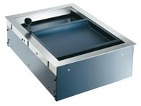 |  |  |  | 20 |  | 0
სულ ჯამური ღირებულება დღგ-ს ჩათვლით: |  |  |  |  |  |  |  | 0

*განიხილება ევროპული და ამერიკული მოდელები

